Sheet1
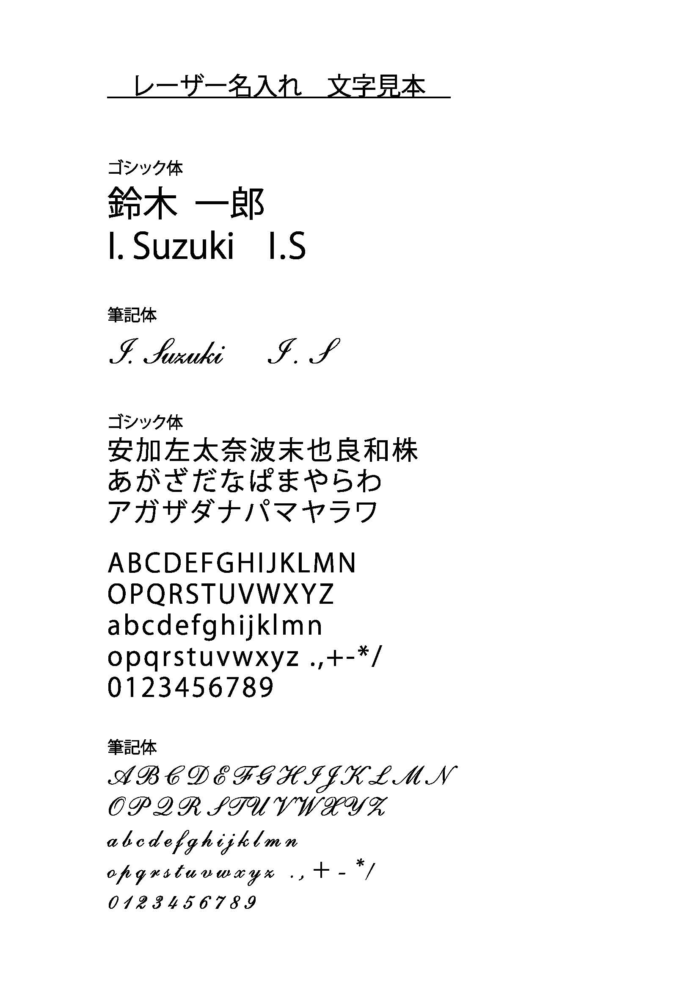
筆記具 個人名彫刻用フォーマット

学校名： |  |  |  |  | 筆記体（スクリプト）
担当者名： |  |  |  |  | ゴシック体
書体：
 |  |  | ※PARKER商品は筆記体・ゴシック体のみ

 | ※一部外字等の対応はできません。文字数目安：10文字程度
通し番号 | クラス | 番号 | 彫刻するお名前 | 備考
1
2
3
4
5
6
7
8
9
10
11
12
13
14
15
16
17
18
19
20
21
22
23
24
25
26
27
28
29
30
31
32
33
34
35
36
37
38
39
40
41
42
43
44
45
46
47
48
49
50

